Металл
ИП Сумароков Д.В.Автомобильный крепёж. (тел. МТС: 8-989-2-111-470, Билайн: 8 -967-302-15-16) autoklipsa@bk.ru г. Краснодар, ул. Уральская, 106 2-ой этаж (рядом с СБС МЕГАМОЛЛ
Артикул | Фото | Марка автомобиля | деталь применения | Цены, рубл. |  |  | Кол-во, шт | примечание
 |  |  |  | 100 шт | опт | розница
M1116 | 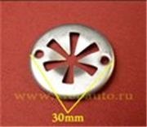 | Audi, Ford, Seat, Skoda, Volkswagen | Брызговики, внутренняя отделка, двери, бампер, капот | 7.2 | 9.0 | 18.0 |  | N90335004 (N903-350-04), N90335006 (N903-350-06), 671546, V703505S301 (V703505-S301)
M1117 | 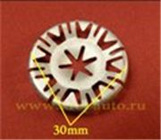 | Audi, Ford, Seat, Skoda, Volkswagen | Брызговики, внутренняя отделка, двери, бампер, капот | 7.3 | 9.2 | 18.0 |  | N90796501 (N907-965-01)
M1118 | 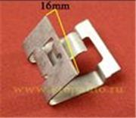 | Различные марки | Металлические Зажимы/Скобы | 7.0 | 8.8 | 17.0 |  | 7687944010 (76879-44010)
M2006 | 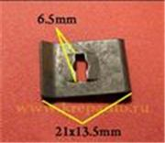 | Различные марки | Металлические Зажимы/Скобы | 7.1 | 8.9 | 18.0
M2007 | 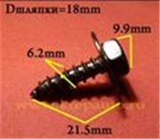 | Различные марки | Металлические Саморезы/Шурупы | 8.6 | 10.8 | 20.0 |  | 9015960477 (90159-60477)
M2008 | 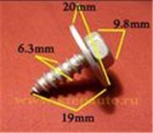 | Различные марки | Металлические Саморезы/Шурупы | 9.0 | 11.2 | 21.0 |  | 9015960383 (90159-60383)
M2009 | 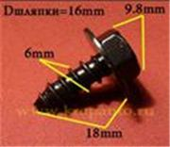 | Различные марки | Металлические Саморезы/Шурупы | 8.2 | 10.3 | 19.0 |  | 9015960498 (90159-60498)
M2010 | 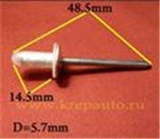 | Различные марки | Металлические Заклёпки | 6.2 | 7.7 | 15.0 |  | 9026906013 (90269-06013)
M2011 | 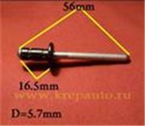 | Различные марки | Металлические Заклёпки | 11.2 | 14.0 | 25.0 |  | 9026906017 (90269-06017)
M2012 | 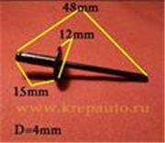 | Различные марки | Металлические Заклёпки | 6.6 | 8.3 | 16.0 |  | 9026906054 (90269-06054)
M2013 | 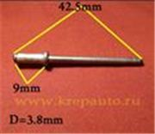 | Различные марки | Металлические Заклёпки | 4.7 | 5.9 | 11.0 |  | 9026904051 (90269-04051)
M2014 | 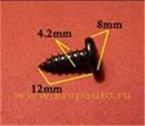 | Различные марки | Металлические Саморезы/Шурупы | 3.5 | 4.5 | 9.0
M2015 | 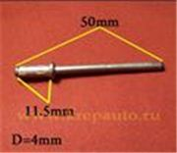 | Различные марки | Металлические Заклёпки | 7.6 | 9.5 | 18.0 |  | 9026904060 (90269-04060)
M2016 | 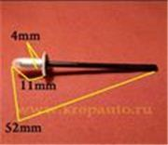 | Различные марки | Металлические Заклёпки | 7.6 | 9.5 | 18.0 |  | 9026904053 (90269-04053)
M2017 | 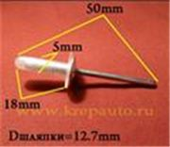 | Различные марки | Металлические Заклёпки | 7.6 | 9.5 | 18.0 |  | 9026905034 (90269-05034)
M2018 | 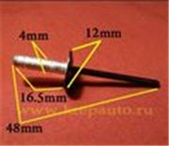 | Различные марки | Металлические Заклёпки | 7.6 | 9.5 | 18.0 |  | 9026904047 (90269-04047)
M2019 | 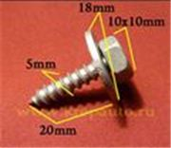 | Различные марки | Металлические Саморезы/Шурупы | 9.2 | 10.3 | 20.0
M2020 | 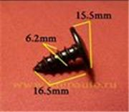 | Различные марки | Металлические Саморезы/Шурупы | 7.0 | 8.8 | 17.0
M2021 | 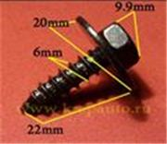 | Различные марки | Металлические Саморезы/Шурупы | 9.0 | 11.2 | 21.0
M2022 | 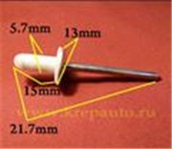 | Различные марки | Металлические Заклёпки | 7.9 | 9.8 | 19.0 |  | 9026906013 (90269-06013)
M2023 | 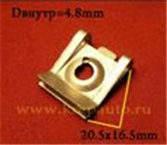 | Различные марки | Металлические Зажимы/Скобы | 7.0 | 8.7 | 17.0
M2024 | 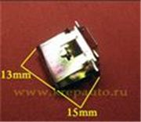 | Различные марки | Металлические Зажимы/Скобы | 5.8 | 7.3 | 14.0
M2025 | 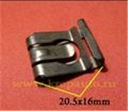 | Различные марки | Металлические Зажимы/Скобы | 6.4 | 8.0 | 16.0
M2026 | 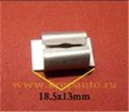 | Различные марки | Металлические Зажимы/Скобы | 5.5 | 6.9 | 14.0
M2028 | 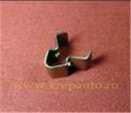 | Acura, Honda | Металлические Зажимы/Скобы | 4.0 | 5.0 | 10.0
M2029 | 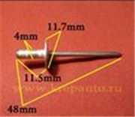 | Различные марки | Металлические Заклёпки | 6.0 | 7.5 | 15.0 |  | 9026906013 (90269-06013)
M2030 | 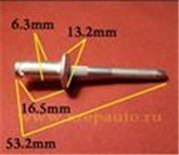 | Различные марки | Металлические Заклёпки | 10.4 | 13.0 | 23.0 |  | 9436175, 385189S100 (385189-S100), 6031115
M2031 | 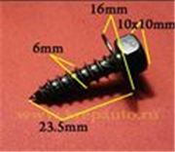 | Различные марки | Металлические Саморезы/Шурупы | 7.5 | 9.4 | 18.0
M2032 | 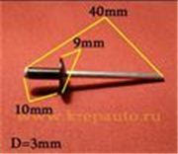 | Различные марки | Металлические Заклёпки | 5.1 | 6.4 | 13.0 |  | N805759S100
M2033 | 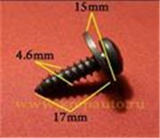 | Различные марки | Металлические Саморезы/Шурупы | 7.4 | 9.2 | 18.0
M2034 | 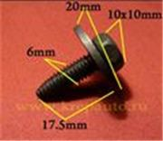 | Различные марки | Металлические Болты/Винты | 8.7 | 10.9 | 20.0
M2035 | 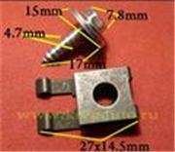 | Различные марки | Металлические Саморезы/Шурупы; Металлические Зажимы/Скобы | 9.8 | 12.2 | 21.0
M2036 | 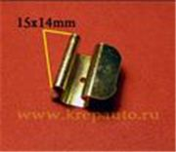 | Различные марки | Металлические Зажимы/Скобы | 6.3 | 7.9 | 15.0
M2037 | 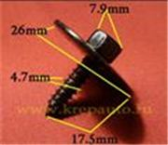 | Различные марки | Металлические Саморезы/Шурупы | 10.4 | 13.0 | 25.0
M2038 | 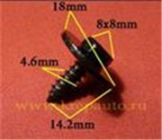 | Различные марки | Металлические Саморезы/Шурупы | 7.5 | 9.4 | 18.0
M2039 | 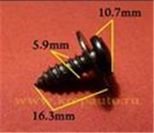 | Различные марки | Металлические Саморезы/Шурупы | 6.6 | 8.3 | 16.0
M2040 | 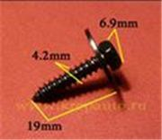 | Различные марки | Металлические Саморезы/Шурупы | 5.6 | 7.0 | 14.0
M2041 | 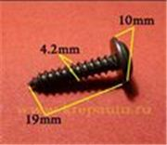 | Различные марки | Металлические Саморезы/Шурупы | 4.3 | 5.3 | 11.0
M2042 | 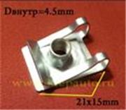 | Различные марки | Металлические Зажимы/Скобы | 8.4 | 10.5 | 20.0
M2043 | 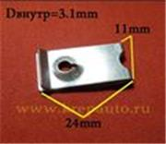 | Различные марки | Металлические Зажимы/Скобы | 6.0 | 7.5 | 15.0
M2044 | 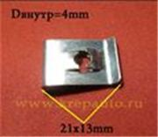 | Различные марки | Металлические Зажимы/Скобы | 6.6 | 8.3 | 16.0
M2045 | 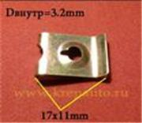 | Различные марки | Металлические Зажимы/Скобы | 5.6 | 7.0 | 14.0
M2046 | 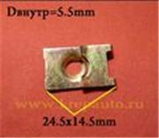 | Различные марки | Металлические Зажимы/Скобы | 6.3 | 7.9 | 15.0
M2047 | 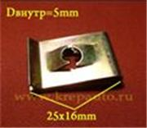 | Различные марки | Металлические Зажимы/Скобы | 7.0 | 8.8 | 17.0
M2048 | 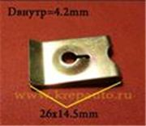 | Различные марки | Металлические Зажимы/Скобы | 7.3 | 9.1 | 18.0
M2049 | 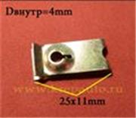 | Различные марки | Металлические Зажимы/Скобы | 6.3 | 7.9 | 15.0
M2050 | 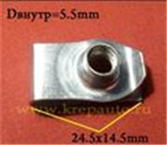 | Различные марки | Металлические Зажимы/Скобы | 9.4 | 11.8 | 21.0 |  | 11503714, 11503716
M2051 | 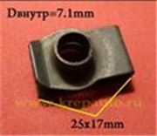 | Различные марки | Металлические Зажимы/Скобы | 9.2 | 11.5 | 23.0
M2052 | 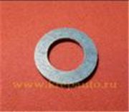 | Различные марки | Металлические Гайки/Шайбы | 18.8 | 23.5 | 35.0 |  | 9043012031 (90430-12031)
M2053 | 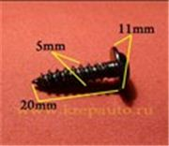 | Различные марки | Металлические Саморезы/Шурупы | 4.5 | 5.5 | 11.0
M2054 |  | Различные марки | Металлические Саморезы/Шурупы | 3.5 | 4.5 | 9.0
M2055 |  | Различные марки | Металлические Саморезы/Шурупы | 5.1 | 6.4 | 13.0
M2056 |  | Различные марки | Металлические Саморезы/Шурупы | 6.4 | 8.0 | 16.0
M2057 |  | Различные марки | Металлические Болты/Винты | 7.2 | 9.0 | 18.0
M2058 |  | Различные марки | Металлические Болты/Винты | 7.4 | 9.2 | 18.0
M2059 |  | Различные марки | Металлические Болты/Винты | 8.7 | 10.9 | 21.0
M2060 |  | Различные марки | Металлические Болты/Винты | 24.2 | 30.3 | 60.0
M2061 |  | Различные марки | Металлические Болты/Винты | 13.7 | 17.1 | 33.0
M2062 |  | Различные марки | Металлические Болты/Винты | 9.7 | 12.1 | 24.0
M2063 |  | Различные марки | Металлические Болты/Винты | 9.7 | 12.1 | 24.0
M2064 |  | Различные марки | Металлические Саморезы/Шурупы | 5.0 | 6.2 | 12.0
M2065 |  | Различные марки | Металлические Саморезы/Шурупы | 4.3 | 5.3 | 11.0
M2066 |  | Различные марки | Металлические Саморезы/Шурупы | 7.5 | 9.4 | 18.0
M2067 |  | Различные марки | Металлические Саморезы/Шурупы | 7.1 | 8.9 | 18.0
M2068 |  | Различные марки | Металлические Гайки/Шайбы | 5.0 | 6.3 | 12.0
M2069 |  | Различные марки | Металлические Саморезы/Шурупы | 8.0 | 10.0 | 19.0
M2071 |  | Различные марки | Металлические Болты/Винты | 14.9 | 18.6 | 36.0
M2072 |  | Различные марки | Металлические Болты/Винты | 9.4 | 11.8 | 23.0
M2073 |  | Различные марки | Металлические Болты/Винты | 7.8 | 9.8 | 19.0 |  | 11503834, 20351035
M2074 |  | Различные марки | Металлические Болты/Винты | 7.8 | 9.8 | 19.0
M2075 |  | Различные марки | Металлические Болты/Винты | 10.2 | 12.8 | 25.0
M2076 |  | Различные марки | Металлические Саморезы/Шурупы | 7.8 | 9.8 | 19.0
M2077 |  | Различные марки | Металлические Саморезы/Шурупы | 6.9 | 8.6 | 17.0
M2078 |  | Различные марки | Металлические Саморезы/Шурупы | 6.6 | 8.3 | 16.0
M2082 |  | Различные марки | Металлические Болты/Винты | 6.2 | 7.8 | 15.0 |  | 9011905021 (90119-05021)
M2083 |  | Различные марки | Металлические Болты/Винты | 13.3 | 16.6 | 33.0
M2084 |  | Различные марки | Металлические Болты/Винты | 9.2 | 11.5 | 23.0
M2085 |  | Различные марки | Металлические Болты/Винты | 7.0 | 8.7 | 17.0
M2086 |  | Различные марки | Металлические Болты/Винты | 12.0 | 15.0 | 30.0 |  | 9011906863 (90119-06863)
M2087 |  | Различные марки | Металлические Болты/Винты | 12.0 | 15.0 | 27.0
M2089 |  | Audi, Seat, Skoda, Volkswagen | Металлические Зажимы/Скобы | 7.5 | 9.4 | 18.0 |  | 4F0805163
M2090 |  | Audi, Seat, Skoda, Volkswagen | Металлические Зажимы/Скобы | 7.3 | 9.1 | 18.0
M2091 |  | Audi, Seat, Skoda, Volkswagen | Металлические Зажимы/Скобы | 6.8 | 8.5 | 17.0
M2092 |  | Audi, Seat, Skoda, Volkswagen | Металлические Болты/Винты | 7.9 | 9.9 | 19.0
M2093 |  | Различные марки | Металлические Саморезы/Шурупы | 7.0 | 8.8 | 17.0
M2094 |  | Различные марки | Металлические Саморезы/Шурупы | 6.1 | 7.6 | 15.0
M2095 |  | Различные марки | Металлические Саморезы/Шурупы | 8.0 | 10.0 | 20.0
M2096 |  | Различные марки | Металлические Саморезы/Шурупы | 6.6 | 8.3 | 16.0
M2097 |  | Различные марки | Металлические Зажимы/Скобы | 5.4 | 6.8 | 13.0
M2098 |  | Audi, Mercedes, Seat, Skoda, Volkswagen, | Металлические Саморезы/Шурупы; Металлические Зажимы/Скобы | 39.5 | 49.4 | 74.0
M2099 |  | Различные марки | Металлические Зажимы/Скобы | 5.7 | 7.1 | 14.0
M2100 |  | Различные марки | Металлические Зажимы/Скобы | 5.3 | 6.6 | 13.0
M2101 |  | Различные марки | Металлические Зажимы/Скобы | 5.2 | 6.5 | 13.0
M2102 |  | Различные марки | Металлические Зажимы/Скобы | 5.2 | 6.5 | 13.0
M2103 |  | Различные марки | Металлические Болты/Винты | 10.6 | 13.2 | 23.0
M2104 |  | Различные марки | Металлические Болты/Винты | 9.4 | 11.8 | 23.0
M2105 |  | Различные марки | Металлические Болты/Винты | 8.6 | 10.7 | 19.0
M2106 |  | Различные марки | Металлические Болты/Винты | 12.4 | 15.5 | 30.0
M2107 |  | Различные марки | Металлические Болты/Винты | 8.8 | 11.0 | 20.0
M2108 |  | Различные марки | Металлические Саморезы/Шурупы | 7.0 | 8.7 | 17.0
M2109 |  | Различные марки | Металлические Болты/Винты | 7.8 | 9.8 | 19.0
M2110 |  | Различные марки | Металлические Болты/Винты | 8.2 | 10.2 | 19.0
M2111 |  | Различные марки | Металлические Болты/Винты | 9.6 | 12.0 | 22.0
M2112 |  | Различные марки | Металлические Болты/Винты | 7.8 | 9.7 | 19.0
M2113 |  | Различные марки | Металлические Болты/Винты | 25.5 | 31.9 | 48.0
M2114 |  | Различные марки | Металлические Гайки/Шайбы | 4.0 | 5.0 | 10.0
M2115 |  | Различные марки | Металлические Гайки/Шайбы | 7.5 | 9.4 | 18.0
M2116 |  | Различные марки | Металлические Саморезы/Шурупы | 6.8 | 8.5 | 16.0
M2117 |  | Различные марки | Металлические Болты/Винты | 8.0 | 10.0 | 20.0
M2118 |  | Различные марки | Металлические Заклёпки | 12.0 | 15.0 | 25.0
M2119 |  | Различные марки | Металлические Заклёпки | 7.4 | 9.3 | 18.0 |  | 015150009U (01515-0009U)
M2120 |  | Различные марки | Металлические Заклёпки | 9.9 | 12.4 | 23.0
M2121 |  | Различные марки | Металлические Зажимы/Скобы | 10.9 | 13.6 | 25.0
M2122 |  | Ford | Металлические Зажимы/Скобы | 11.2 | 14.0 | 27.0
M2123 |  | Различные марки | Металлические Саморезы/Шурупы | 7.8 | 9.8 | 19.0
M2124 |  | Различные марки | Металлические Саморезы/Шурупы | 7.8 | 9.8 | 19.0
M2125 |  | Различные марки | Металлические Гайки/Шайбы | 5.4 | 6.8 | 13.0 |  | 867863849A
M2127 |  | Lexus, Toyota | Металлические Зажимы/Скобы | 6.8 | 8.5 | 17.0
M2128 |  | Различные марки | Металлические Зажимы/Скобы | 6.8 | 8.5 | 17.0 |  | 9440178, 11504531, 381863S2 (381863-S2)
M2129 |  | Различные марки | Металлические Зажимы/Скобы | 6.6 | 8.3 | 16.0 |  | 9424837, 9431530, 381818S2
M2130 |  | Различные марки | Металлические Саморезы/Шурупы | 8.0 | 10.0 | 19.0 |  | 9015960525 (90159-60525)
M2131 |  | Lexus, Toyota | Металлические Саморезы/Шурупы | 8.0 | 10.0 | 19.0 |  | 9015960488 (90159-60488)
M2132 |  | Lexus, Toyota | Металлические Болты/Винты | 33.9 | 42.4 | 64.0 |  | 9090119040 (90901-19040)
M2133 |  | Lexus, Toyota | Металлические Саморезы/Шурупы | 6.8 | 8.5 | 17.0 |  | 9015950316 (90159-50316)
M2134 |  | Различные марки | Металлические Болты/Винты | 7.3 | 9.1 | 18.0 |  | 9010506137 (90105-06137)
M2135 |  | Различные марки | Металлические Саморезы/Шурупы | 6.8 | 8.5 | 17.0 |  | 90159C0036 (90159-C0036)
M2136 |  | Lexus, Toyota | Металлические Саморезы/Шурупы | 6.3 | 7.9 | 16.0 |  | 7539242030 (75392-42030)
M2137 |  | Lexus, Toyota | Металлические Гайки/Шайбы: картер | 9.0 | 11.2 | 21.0 |  | 1215710010 (12157-10010)
M2138 |  | Различные марки | Металлические Гайки/Шайбы | 7.3 | 9.1 | 18.0
M2139 |  | Lexus, Toyota | Металлические Гайки/Шайбы: картер | 9.5 | 11.9 | 22.0
M2140 |  | Mercedes | Металлические Зажимы/Скобы; Молдинги | 7.3 | 9.1 | 18.0 |  | A1249889078
M2141 |  | Lexus, Toyota | Металлические Болты/Винты | 26.4 | 33.0 | 50.0 |  | 9034110011 (90341-10011)
M2142 |  | Lexus, Toyota | Металлические Болты/Винты | 26.4 | 33.0 | 50.0 |  | 9034110021 (90341-10021)
M2143 |  | Lexus, Toyota | Металлические Болты/Винты | 32.0 | 40.0 | 60.0 |  | 9034112012 (90341-12012)
M2144 |  | Различные марки | Нет точных данных | 24.0 | 30.0 | 45.0
M2145 |  | Различные марки | Нет точных данных | 28.0 | 35.0 | 52.0
M2146 |  | Acura, Honda, Lexus, Toyota | Металлические Зажимы/Скобы | 10.3 | 12.9 | 20.0 |  | 90675SA5003 (90675-SA5-003)
M2147 |  | Различные марки | Металлические Зажимы/Скобы | 6.6 | 8.3 | 16.0
M2148 |  | Infiniti, Nissan | Металлические Зажимы/Скобы | 6.3 | 7.9 | 15.0 |  | 28626EW71A
M2149 |  | Ford | Металлические Зажимы/Скобы; Капот | 6.8 | 8.5 | 16.0 |  | 6071353, E864168S76
M2150 |  | Lexus, Toyota | Металлические Заклёпки | 6.3 | 7.9 | 15.0 |  | 7554751021 (75547-51021)
M2151 |  | Ford | Нет точных данных | 8.2 | 10.3 | 20.0
M2152 |  | Lexus, Toyota | Металлические Саморезы/Шурупы | 7.0 | 8.7 | 17.0 |  | 9015960303 (90159-60303)
M2153 |  | Audi, Seat, Skoda, Volkswagen | Металлические Зажимы/Скобы | 5.5 | 6.9 | 14.0 |  | 1J6867276
M2154 |  | GM | Металлические Зажимы/Скобы | 6.4 | 8.0 | 16.0 |  | 11518531
M2157 |  | Audi, BMW, Seat, Skoda, Volkswagen | Металлические Зажимы/Скобы | 9.6 | 12.0 | 23.0 |  | 8K0805922A, 7146981767
M2158 |  | Audi, BMW, Seat, Skoda, Volkswagen | Металлические Зажимы/Скобы | 10.4 | 13.0 | 24.0 |  | 8D0805960, 51718176503
M2159 |  | Различные марки | Металлические Зажимы/Скобы | 9.4 | 11.7 | 21.0
M2161 |  | Lexus, Toyota | Тормозной суппорт | 13.2 | 16.5 | 32.0 |  | 4784830300 (47848-30300)
M2162 |  | Lexus, Toyota | Тормозной суппорт | 9.5 | 11.9 | 21.0 |  | 4784330340 (47843-30340)
M2163 |  | Различные марки | Металлические Гайки/Шайбы | 5.6 | 7.0 | 14.0
M2164 |  | Acura, Honda | Металлические Гайки/Шайбы: картер | 6.0 | 7.5 | 15.0 |  | 9410913001 (94109-13001)
M2167 |  | Infiniti, Nissan | Металлические Саморезы/Шурупы | 7.0 | 8.8 | 17.0
M2168 |  | Infiniti, Nissan | Металлические Саморезы/Шурупы | 5.8 | 7.2 | 14.0
M2170 |  | Lexus, Toyota | Металлические Гайки/Шайбы | 4.8 | 6.0 | 12.0 |  | 9043018008 (90430-18008)
M2171 |  | Ford | Металлические Зажимы/Скобы | 6.8 | 8.5 | 17.0 |  | 1069428, W715835S300
M2173 |  | BMW | Металлические Саморезы/Шурупы | 7.8 | 9.8 | 19.0 |  | 7119916945
M2174 |  | Mazda | Металлические Болты/Винты | 9.2 | 11.5 | 22.0 |  | 9GG600616T
M2175 |  | Mazda | Металлические Саморезы/Шурупы | 6.8 | 8.5 | 16.0 |  | 9CF600516B
Итого |  |  |  |  |  |  | 0

